상품제안서
비온뒤첫소금 고운소금 2조 세트 | 상품코드: F03130

 |  |  |  |  |  |  | 02-412-0044 | www.easy1.co.kr
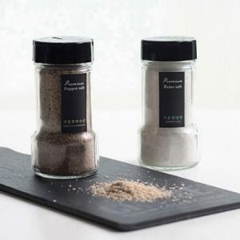

【상세/제작정보】

【인쇄/포장옵션】 | 스티커 / 종이케이스

【공급단가】 | 수량 | 130~ | 500~ | 1,000~ | 2,000~ | 3,000~
*VAT별도 | 단가 | 4,170원 | 4,010원 | 3,860원 | 3,700원 | 3,610원

【상품 URL】 | https://easy1.co.kr:443/src/goods_detail.php?gdno=3130

